CARATULA


Apéndice C
Reporte de levantamiento
para candidatos BTS
SITIO ID: 310128
TOWER ID:179375
CANDIDATO B
AMERICAN TOWER

OPE-DIS-FR-0009-V0 | Página 1/13

Esquema Alzado
BUILT TO SUIT ENODEB - RAN INFRAESTRUCTURA PROPUESTA
Nombre de Sitio |  |  | Realizado por (Tower Co.) |  |  |  |  | Fecha
0 |  |  | AMERICAN TOWER |  |  |  |  | 2021-01-14
ID Altan-Site Name |  |  |  | ID Candidato # |  |  |  | ID TowerCo
310128 |  |  |  | B |  |  |  | 179375

Esquema de altura del edificio

SOPORTE DE ANTENAS |  | SECTOR 1 |  |  | SECTOR 2 |  | SECTOR 3
Tipo de Soporte (Torre; Mástil; Fachada) |  | Arriostrada |  |  | Arriostrada |  | Arriostrada
Altura de la torre o mástil (H1) |  | 0 m |  |  | 0 m |  | 0 m
Altura del edificio/contrucción que sirve de base para la torre o mástil (H2) |  | 0 m |  |  | 0 m |  | 0 m
Altura de la antena (desde suelo al extremo inferior de la antena) (H3) |  | 0 m |  |  | 0 m |  | 0 m
Altura de la antena referida a la base del soporte (H4) |  | 0 m |  |  | 0 m |  | 0 m

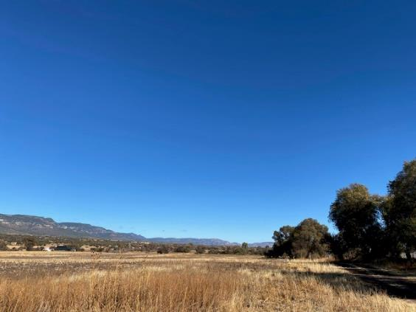
Area para Croquis |  |  |  |  |  | 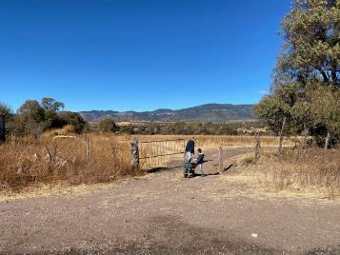 Area para fotografía de fachada

Comentarios: | Area Arrendada para proyecto en 35 x 35m2 = 1225

OPE-DIS-FR-0009-V0 |  |  |  |  |  |  |  |  | Página 4/13

Infraestructura para equipo propuesta

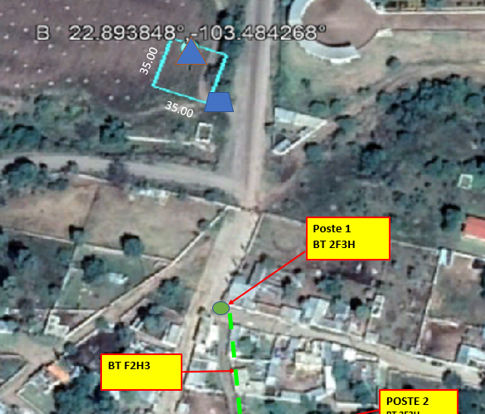
Area para colocar croquis de propuesta

Carretera valparaiso - San Mateo -Caracoles

OPE-DIS-FR-0009-V0 |  |  |  |  |  |  |  |  | Página 5/13

Build to Suit Survey
BUILT TO SUIT ENODEB - RAN INFRAESTRUCTURA PROPUESTA
Nombre de Sitio |  |  |  |  |  |  |  |  |  |  |  |  | Realizado por (Tower Co.) |  |  |  |  |  |  |  |  |  |  |  |  |  |  |  | Fecha
0 |  |  |  |  |  |  |  |  |  |  |  |  | AMERICAN TOWER |  |  |  |  |  |  |  |  |  |  |  |  |  |  |  | 2021-01-14
ID Altan-Site Name |  |  |  |  |  |  |  |  |  |  |  |  |  |  | ID Candidato # |  |  |  |  |  |  |  |  |  |  |  |  |  | ID TowerCo
 |  |  |  |  |  |  |  |  |  |  |  |  |  |  | B |  |  |  |  |  |  |  |  |  |  |  |  |  | 179375

1. Datos del centro de anillo de busqueda para BTS
Cluster Name |  |  |  | Site ID |  |  |  |  |  |  | Cell ID |  |  |  | Lat |  |  |  | Lon |  |  |  | Altura |  | Indoor/outdoor |  |  | Escenario (CRAN / DRAN) |  |  |  | BAND Indicator
 |  |  |  | 310128 |  |  |  |  |  |  |  |  |  |  | 22.888217° |  |  |  | 103.484758°

2. Requerimientos de espacio

Espacio requerido para equipo en piso |  |  |  |  |  |  |  |  |  |  |  |  |  |  |  | Largo | 35 |  | Mts. |  |  | x |  |  | Ancho | 35 |  | Mts.

Espacio requerido en torre |  |  |  |  |  |  |  |  |  |  |  |  | Franja | 0 |  | Mts. |  | Considerando 1.5 mts. hacia abajo y 2.5 mts. hacia arriba de la altura requerida

Espacio para Nicho de CFE en muro frontal del predio |  |  |  |  |  |  |  |  |  |  |  |  |  |  |  |  |  |  | 1 |  | ML. de barda en planta baja

Capacidad de energia de Corriente alterna requerida |  |  |  |  |  |  |  |  |  |  |  |  |  |  |  |  |  |  |  |  | KW

3. Datos sitio candidato
Calle: |  |  | Carretera Valparaiso-San Mateo-Caracoles s/n |  |  |  |  |  |  |  |  |  |  |  |  |  |  |  |  |  |  |  | C.P. |  |  |  | 99220
Colonia: |  |  |  | San Mateo |  |  |  |  |  |  |  |  |  |  |  |  |  |  |  |  |  |  | Estado: |  |  |  | Zacatecas
Municipio: |  |  |  |  | Valparaiso |  |  |  |  |  |  |  |  |  |  |  |  |  |  |  |  |  | Region: |  |  |  | 6
Coordenadas (Decimal) |  |  |  |  |  | Latitud |  |  | 22.893848 |  |  |  |  |  |  |  |  |  | N |  | Altitud (msnm):
 |  |  |  |  |  | Longitud |  |  | -103.484268 |  |  |  |  |  |  |  |  |  | W
Referencias de Ubicación: |  |  |  |  |  |  |  |  | frente al lienzo

Contacto en Sitio: |  |  |  |  |  |  | Noe Blanco |  |  |  |  |  |  |  |  |  |  |  |  |  |  | Telefono: |  |  |  | 457 8998024
Monto de Renta del Candidato: |  |  |  |  |  |  |  |  |  | $8,000.00

4. Imagen satelital de la ubicación del sitio candidato

 | 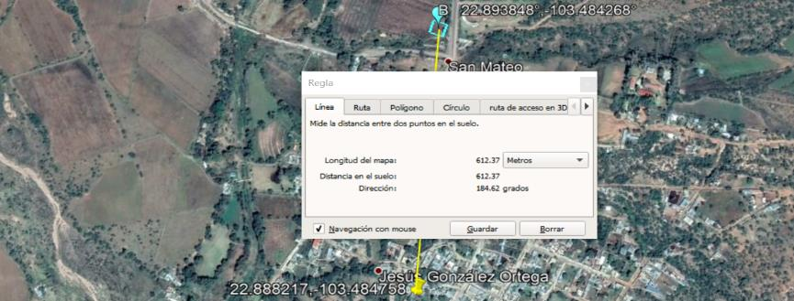 Area para imagen satelital (Google Earth) indicando la distancia al centro del anillo de búsqueda

OPE-DIS-FR-0009-V0 |  |  |  |  |  |  |  |  |  |  |  |  |  |  |  |  |  |  |  |  |  |  |  |  |  |  |  |  |  |  |  | Página 6/13

5. Localizacion

 | Tipo de Zona |  |  |  |  |  |  | Urbana |  |  |  |  |  |  | Ejidal |  |  |  |  |  |  | Rural |  |  |  |  |  | Pueblo Magico

 |  |  |  |  |  |  |  | Zona natual protegida

 |  | Otro especifique:

6. Camino de acceso

 | Tipo de camino |  |  |  |  |  |  | Pavimento |  |  |  |  |  |  |  | Terraceria |  |  |  |  | Empedrado |  |  |  |  |  |  | Sin camino

 | Medio de acceso |  |  |  |  |  |  |  | A pie |  |  |  |  |  | Auto |  |  |  |  |  | Pick up 4x2 |  |  |  |  |  |  | Pick up 4x4

 |  |  |  |  |  |  |  |  | Otro, especifique:__________________________________

 | Dimensiones de camino ó calle |  |  |  |  |  |  |  |  |  |  |  |  | Ancho |  |  | 10 |  |  |  | mts. |  |  | Longitud |  |  |  |  |  |  |  | mts.

7. Topografia

 | Topografia del sitio |  |  |  |  |  |  |  | Zona plana |  |  |  |  |  |  |  | Zona alta |  |  |  |  |  |  |  | Zona baja

 | Vegetacion de la zona |  |  |  |  |  |  |  | Densa |  |  |  |  |  |  | Moderada |  |  |  |  |  |  | Sin vegetacion |  |  |  |  |  |  |  | % | 0

8. Tipo de inmueble y Cerramiento

 | Tipo de sitio |  |  |  |  |  |  | Rawland (Patio) |  |  |  |  |  |  |  | Greenfield (Terreno firme) |  |  |  |  |  |  |  |  |  |  | Rooftop (Azotea)

 | Area estimada total BTS |  |  |  |  |  |  |  | 1225 |  |  |  | m2. |  |  |  |  |  | Largo |  | 35 |  |  |  | mts. |  |  |  | Ancho |  | 35 |  |  | mts.

 | Area estimada para ubicación de equipos |  |  |  |  |  |  |  |  |  |  |  |  |  | 25 |  |  | m2. |  |  |  | Largo |  | 5 |  | mts. |  |  |  |  | Ancho | 5 |  | mts.

 | Acabado del terreno ó piso |  |  |  |  |  | Tepetate |  |  |  |  |  | Grava compactada |  |  |  |  |  |  |  |  |  | Grava suelta

 |  |  |  |  |  |  | Sin tratamiento |  |  |  |  |  | Cemento |  |  |  |  |  |  | Loseta |  |  |  |  | Otro:

 | Datos del inmueble |  |  |  |  |  | Edificio |  |  |  |  |  | Casa habitacion |  |  |  |  |  |  |  |  |  | Nave industrial

 |  |  |  |  |  |  | Altura de inmueble a nivel de piso de azotea |  |  |  |  |  |  |  |  |  |  |  |  |  |  | 0 |  |  |  |  |  | mts.

 |  |  |  |  |  |  | Numero de pisos del inmueble |  |  |  |  |  |  |  |  |  | 0 |  | Pisos

 | Cerramiento del predio |  |  |  |  |  |  |  | Bardeado |  |  |  |  |  |  | Malla ciclon |  |  |  |  |  |  |  | Sin cerramiento

 | Acceso a sitio |  |  |  |  |  |  | Puerta peatonal |  |  |  |  |  |  |  | Portón |  |  |  |  |  |  | Ancho |  |  | 5 |  |  | mts.

 | Paso de servidumbre propuesto |  |  |  |  |  |  |  |  |  |  |  | Pasillo |  |  |  |  | Patio |  |  |  |  | Escaleras |  |  |  |  |  | Escalera Marina

 |  | Otro |  | ACCESO INDEPENDIENTE |  |  |  |  |  |  |  |  |  |  |  |  |  |  |  |  |  |  | Ancho minimo de paso |  |  |  |  |  |  |  |  |  |  | mts.

 | Tipo de maniobra para acceso de equipo |  |  |  |  |  |  |  |  |  |  |  |  |  |  |  | Manual |  |  |  |  |  | Grua |  |  |  |  |  | Polipasto

 |  | otro especifique

OPE-DIS-FR-0009-V0 |  |  |  |  |  |  |  |  |  |  |  |  |  |  |  |  |  |  |  |  |  |  |  |  |  |  |  |  |  |  |  | Página 7/13

9. Servicio de Energia electrica

 | Existe energia electrica dentro del sitio BTS |  |  |  |  |  |  |  |  |  |  |  |  |  |  | Si |  |  |  | No |  |  |  | Numero de fases

 | Existe red de Energía Eléctrica CFE afuera del sitio |  |  |  |  |  |  |  |  |  |  |  |  |  |  |  |  |  | Si |  |  | No |  |  | Aerea |  |  |  |  | Subterranea

 | Existen postes de distribución de BT (220/127 V) frente al predio |  |  |  |  |  |  |  |  |  |  |  |  |  |  |  |  |  |  |  |  |  |  | Si |  |  | No

 | Medición del voltaje existente entre (fase y neutro) _______V y entre (fase y fase)______V.

 | Si nó, indique la distancia a poste de energia electrica CFE mas cercano al sitio |  |  |  |  |  |  |  |  |  |  |  |  |  |  |  |  |  |  |  |  |  |  |  |  |  |  |  |  |  |  | mts.

 | El transformador más cercano -en vía pública- a que distancia se encuentra del predio |  |  |  |  |  |  |  |  |  |  |  |  |  |  |  |  |  |  |  |  |  |  |  |  |  |  |  |  |  | 303 |  |  | mts.

 | De que capacidad es el Transformador más cercano al predio |  |  |  |  |  |  |  |  |  |  |  |  |  |  |  |  |  |  |  |  |  | 45 |  |  | KVA

 | Número de gargantas del Transformador más cercano al predio

 | Existe red de energía eléctrica de BT |  |  |  |  |  |  |  |  |  |  |  |  |  | 2 Fases + Neutro |  |  |  |  |  |  |  |  |  | 3 Fases + Neutro

 | Existen 5 mts cuadrados para colocar subestación en caso de requerir TR dentro del predio
 | (Nota: Debe existir espacio suficiente entre la subestación existente y la propuesta)

 |  | Si |  |  | No

 | Número de servicios que proporciona el Tranformador

 | Existe un Transformador dentro del predio (del sitio) |  |  |  |  |  |  |  |  |  |  |  |  |  |  |  |  |  |  | Si |  |  | No |  |  |  |  |  | Capacidad |  |  | KVA
 |  |  | Si es sí, indique que operador es el propietario

 | Cantidad de medidores existentes en el predio

 | Numero de Medidor(es) existente(s) en el sitio

 | Es posible obtener un RPU (Registro Permanente de Usuario) _______________________________

 | Numero de Medidor existente del vecino

 | Es posible obtener un RPU (Registro Permanente de Usuario)________________
10. Casos especiales de suministro de energía.

 | El suministro de energía es por medio de un tercero? |  |  |  |  |  |  |  |  |  |  |  |  |  |  |  |  |  |  | Si |  |  |  |  |  | No

 | Complejo Industrial |  |  |  |  |  |  |  |  |  |  |  | Hospital |  |  |  |  |  |  |  |  |  |  |  |  |  | Fábrica

 | Hotel |  |  |  |  |  |  |  |  |  |  |  | Edificio de gobierno

 | Centro Comercial |  |  |  |  |  |  |  |  |  |  |  | Otro, especifique:__________________________________

 | Indique la forma en la que se nos permitira conectarnos:________________________________

 | Se nos asignará un braker:____________Se requiere derivar a una nueva subestación_________

 | Forma de medir el consumo eléctrico: |  |  |  |  |  |  |  |  |  |  |  |  |  | Con medidor:______ |  |  |  |  |  |  | Por consumo estimado:______

 | Existe espacio para instalación del medidor y/o ubicación de la cololocación del medidor

 | CONSTRUCCION DE NICHO Y CENTRO DE CARGA

OPE-DIS-FR-0009-V0 |  |  |  |  |  |  |  |  |  |  |  |  |  |  |  |  |  |  |  |  |  |  |  |  |  |  |  |  |  |  |  | Página 8/13

11. Servicio de transmision por Fibra Optica

 | Se tiene proveedor de servicios por Fibra Optica dentro del sitio |  |  |  |  |  |  |  |  |  |  |  |  |  |  |  |  |  |  |  |  |  |  | Si |  |  |  |  |  | No

 |  |  | Si, identigfique el proveedor

 |  |  | No, indique si se visualiza algun proveedor a la cercania del sitio e indique el services provider.

 |  |  |  |  |  |  |  |  |  |  | Indique si el suministro de FO existente es aérea o subterranea.

 |  | Si es aérea Indique la distacia del poste de la FO más cercano al sitio |  |  |  |  |  |  |  |  |  |  |  |  |  |  |  |  |  |  |  |  |  |  |  | mts.

 |  | Si es subterraneo indique la distancia del registro más cercano al sitio. |  |  |  |  |  |  |  |  |  |  |  |  |  |  |  |  |  |  |  |  |  |  |  |  |  |  |  |  |  |  | mts.

 |  | Para acometida subterranea, existe espacio en banqueta para un nuevo registro?___________

12. Servicio de transmision por MW

 |  |  | Se tiene línea de vista hacia otras torres. |  |  |  |  |  |  |  |  |  |  |  |  |  |  |  |  |  |  |  |  | Si |  |  |  |  |  | No

 |  |  | Identifique la distancia aproximada |  |  |  |  |  |  |  |  |  |  |  |  |  |  | AZIMUT:_______

12. sistema de tierras

 | El sitio cuenta con sistema de tierras |  |  |  |  |  |  |  |  |  |  |  |  |  |  |  |  |  | Si |  |  |  |  |  | No

 |  | Si sí, identifique el tipo de materiales

13. Seguridad en Zona

14. Tipo de Sitio

 | Tipo |  |  | A |  |  | B |  | C |  |  | D

OPE-DIS-FR-0009-V0 |  |  |  |  |  |  |  |  |  |  |  |  |  |  |  |  |  |  |  |  |  |  |  |  |  |  |  |  |  |  |  | Página 9/13

Security Checklist
BUILT TO SUIT ENODEB - RAN INFRAESTRUCTURA PROPUESTA
Nombre de Sitio |  |  |  | Realizado por (Tower Co.) |  |  |  |  |  |  | Fecha
0 |  |  |  | AMERICAN TOWER |  |  |  |  |  |  | 2021-01-14
ID Altan-Site Name |  |  |  |  |  | ID Candidato # |  |  |  |  | ID TowerCo
310128 |  |  |  |  |  | B |  |  |  |  | 179375

1. Datos de Regularización del predio del sitio

Fecha: |  | 2021-01-14 |  |  |  |  | Hora:
Nombre del Inspector de Seguridad
Nombre del Sitio y Codigo |  |  |  |  |  | 179375-310128
Direccion del Sitio |  |  |  |  |  | Carretera Valparaiso-San Mateo -Caracoles s/n San Mateo, Valparaiso ,Zacatecas
Coordenadas del Sitio |  |  |  |  |  | 22.893848,-103.484268
Nombre de la Empresa Contratista y/o Subcontratista
Nombre del Supervisor de Cuadrilla:
Nivel de Riesgo de Seguridad durante la Instalación
No. de celular del Supervisor

EVALUACION DE SEGURIDAD FISICA.

Puntos Evaluados |  |  |  |  |  |  | Resultados
1.0 Caracteristicas perimetrales. |  |  |  |  |  |  | Si/No | Puntaje | NA | Comentarios.
1.1 Esta el sitio en zona urbana. |  |  |  |  |  |  | no | 0
1.2 El sitio esta dentro de una propiedad privada? (Casa, edificio o terreno habitado) |  |  |  |  |  |  | si | 1
1.3 El sitio es visible de dia y de noche? (Libre de maleza o arboles) |  |  |  |  |  |  | si | 1
1.4 El sitio esta en zona segura de NO inundarse? |  |  |  |  |  |  | si | 1
1.5 El sitio esta en zona de NO derrumbes? |  |  |  |  |  |  | si | 1
2.0 Seguridad de la construccion del sitio |  |  |  |  |  |  |  |  |  | Comentarios.
2.1 El sitio cuenta con muro perimetral y puerta/portón en buen estado? |  |  |  |  |  |  | no | 0
2.2 La parte superior del muro perimetral cuenta con alambrada de puas y concertina? |  |  |  |  |  |  | no | 0
2.3 El porton cuenta con candado acerado? |  |  |  |  |  |  | no | 0
2.4 El candado cuenta con protector de placa de acero? |  |  |  |  |  |  | no | 0
2.5 El porton cuenta con cadena gruesa?. |  |  |  |  |  |  | no | 0
2.6 El sitio cuenta con los anuncios de peligro? |  |  |  |  |  |  | no | 0
3.0 Accesibilidad al sitio |  |  |  |  |  |  |  |  |  | Comentarios.
3.1 Es accesible el sitio en automotor |  |  |  |  |  |  | si | 1
3.2 Se puede accesar tanto de dia como de noche? |  |  |  |  |  |  | si | 1
3.3 Calle al sitio esta pavimentada. |  |  |  |  |  |  | si | 1
4.0 Asistencia cercana |  |  |  |  |  |  |  |  |  | Comentarios.
4.1 Existe cerca del sitio: Policía o Ejercito |  |  |  |  |  |  | no | 0
4.2 En caso que la respuesta al 4.1 sea positiva; a que distancia y se cuenta con los numero de teléfono. |  |  |  |  |  |  | no | 0
4.3 Existe asistencia medica: Cruz Roja, Hospital u otro tipo de asistencia medica cerca del sitio. |  |  |  |  |  |  | no | 0
4.4 En caso que la respuesta al 4.3 sea positiva, a que distancia y se cuenta con los números de teléfono. |  |  |  |  |  |  | no | 0
5.0 Nivel de riesgo del área |  |  |  |  |  |  |  |  |  | Comentarios.
5.1 Según el mapa de riesgos, en que nivel de riesgo se encuentra? |  |  |  |  |  |  | BAJA | 1
GRAN TOTAL: |  |  |  |  |  |  |  | 8
Observaciones:-

INSERTAR POR LO MENOS DOS FOTOS QUE SEA REPRESENTATIVA DEL LUGAR GEOREFERENCIADA. (Una panoramica y una cercana).

 |  |  |  |  | 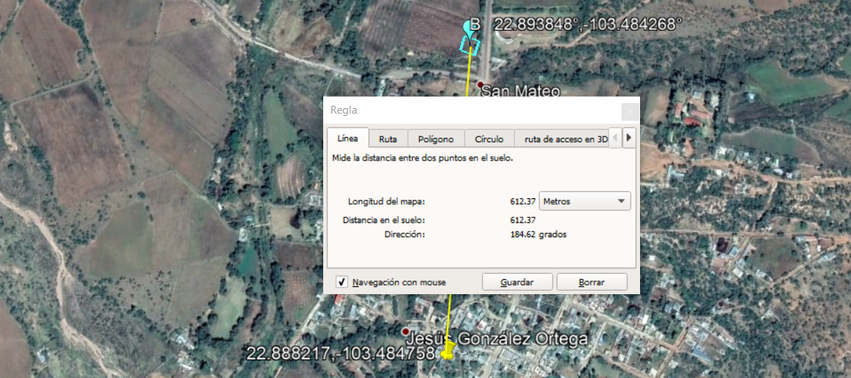

 | Se califica con 1 o 0
 | Puntaje Maximo: 19 |  | inseguridad baja
 | Puntaje Minimo: 14 |  | inseguridad media
 | puntaje menos de: 12 |  | inseguridad alta

OPE-DIS-FR-0009-V0 |  |  |  |  |  |  |  |  |  |  |  | Página 11/13

Reporte Fotografico 360°
BUILT TO SUIT ENODEB - RAN INFRAESTRUCTURA PROPUESTA
Nombre de Sitio |  | Realizado por (Tower Co.) |  |  | Fecha
0 |  | AMERICAN TOWER |  |  | 2021-01-14
ID Altan-Site Name |  |  | ID Candidato # |  | ID TowerCo
310128 |  |  | B |  | 179375

 | Foto Panoramica Sitio 30° |  |  | Foto Panoramica Sitio 60°

 |  |  |  | 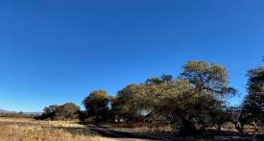

 | Foto Panoramica Sitio 90° |  |  | Foto Panoramica Sitio 120°
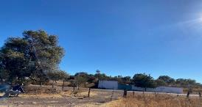
 | 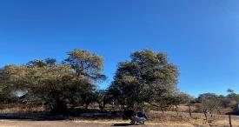

 | Foto Panoramica Sitio 150° |  |  | Foto Panoramica Sitio 180°

 | 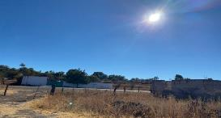 |  |  | 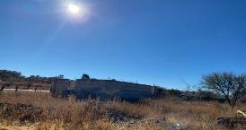

 | Foto Panoramica Sitio 210° |  |  | Foto Panoramica Sitio 240°

 | 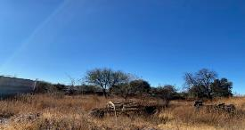 |  |  | 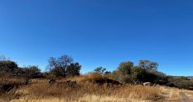

 |  |  |  | IMAGEN TOMADA DESDE AFUERA DEL SITIO (FACHADA)
OPE-DIS-FR-0009-V0 |  |  |  |  |  | Página 12/13

 | Foto Panoramica Sitio 270° |  |  | Foto Panoramica Sitio 300°
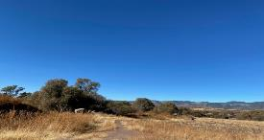
 |  |  |  | 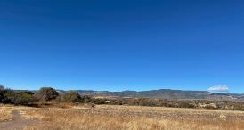

 | Foto Panoramica Sitio 330° |  |  | Foto Panoramica Sitio 360°

 | 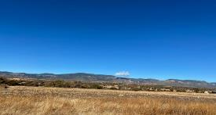 |  |  | 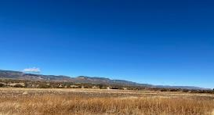

OPE-DIS-FR-0009-V0 |  |  |  |  |  | Página 13/13

